상품제안서
샤오미 포토프린터 프로 PRO 사진 인화기 스마트폰 프린트 휴대용 출력기 | 상품코드: F31505

 |  |  |  |  |  |  | 02-412-0044 | www.easy1.co.kr
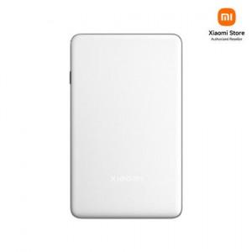

【상세/제작정보】

【인쇄/포장옵션】 | 레이저 / 포장지포장

【공급단가】 | 수량 | 10~ | 30~ | 50~ | 100~ | 200~
*VAT별도 | 단가 | 142,680원 | 140,220원 | 137,760원 | 135,300원 | 132,840원

【상품 URL】 | https://dev.easy1.co.kr:443/src/goods_detail.php?gdno=31505

